CUP Endergebnis
 |  |  | Stockpunkte |  | Gesamt-Punkte |  |  |  | Stockpunkte |  | Gesamt-Punkte
 |  |  | plus | minus |  |  |  |  | plus | minus

Gruppe A | 1 | Rainbach 1 | 423 | 286 | 99 | Gruppe B | 1 | Leopoldschlag 1 | 490 | 321 | 93
 | 2 | Schenkenfelden 1 | 415 | 323 | 98 |  | 2 | Freistadt 1 | 457 | 334 | 91
 | 3 | Wartberg 1 | 440 | 331 | 88 |  | 3 | Rainbach 2 | 422 | 397 | 72
 | 4 | Grünbach 1 | 387 | 384 | 68 |  | 4 | Neumarkt 1 | 403 | 404 | 70
 | 5 | Hagenberg 1 | 354 | 393 | 66 |  | 5 | Tragwein 1 | 388 | 415 | 70
 | 6 | Kefermarkt 1 | 311 | 421 | 47 |  | 6 | Waldburg 1 | 352 | 435 | 64
 | 7 | Pregarten 1 | 285 | 477 | 38 |  | 7 | Pregarten 2 | 306 | 512 | 44

 |  |  | 2615 | 2615 |  |  |  |  | 2818 | 2818

Gruppe C | 1 | Leopoldschlag 2 | 479 | 360 | 100 | Gruppe D | 1 | Freistadt 2 | 509 | 194 | 95
 | 2 | Windhaag 1 | 511 | 337 | 98 |  | 2 | Tragwein 3 | 373 | 292 | 64
 | 3 | Tragwein 2 | 431 | 402 | 79 |  | 3 | Kefermarkt 2 | 326 | 316 | 61
 | 4 | Wartberg 2 | 418 | 430 | 74 |  | 4 | Grünbach 2 | 274 | 379 | 49
 | 5 | St. Leonhard 1 | 420 | 430 | 63 |  | 5 | Reichenthal 1 | 325 | 401 | 47
 | 6 | Neumarkt 2 | 294 | 594 | 36 |  | 6 | Pregarten 3 | 240 | 465 | 34

 |  |  | 2553 | 2553 |  |  |  |  | 2047 | 2047
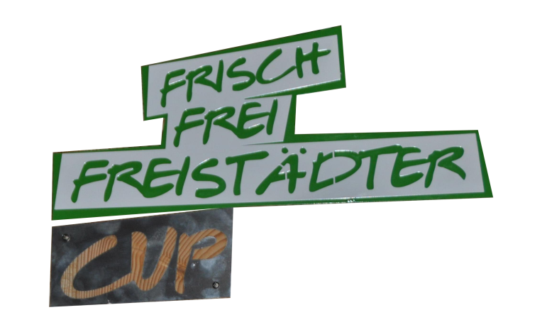
Mixed | 1 | Freistadt 1 | 581 | 349 | 117
 | 2 | Wartberg | 585 | 360 | 111
 | 3 | Rainbach | 588 | 365 | 107
 | 4 | Kefermarkt | 551 | 355 | 101
 | 5 | Hagenberg 1 | 546 | 413 | 96
 | 6 | Pregarten | 506 | 472 | 87
 | 7 | Hagenberg 2 | 384 | 490 | 77
 | 8 | Freistadt 2 | 364 | 534 | 60
 | 9 | St. Leonhard | 316 | 648 | 38
 | 10 | Waldburg | 256 | 691 | 34
 |  |  | 4677 | 4677

